Аркуш1
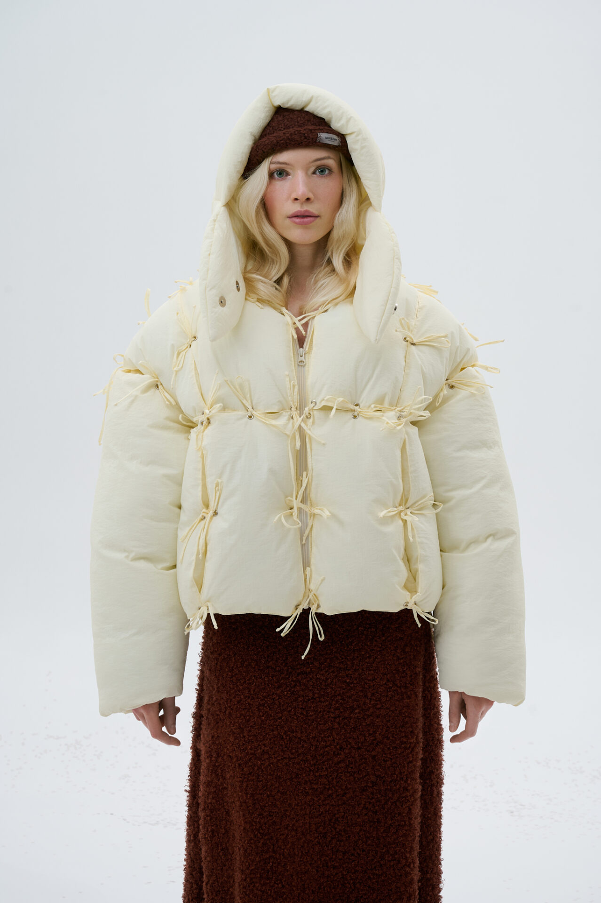 | конструктор | 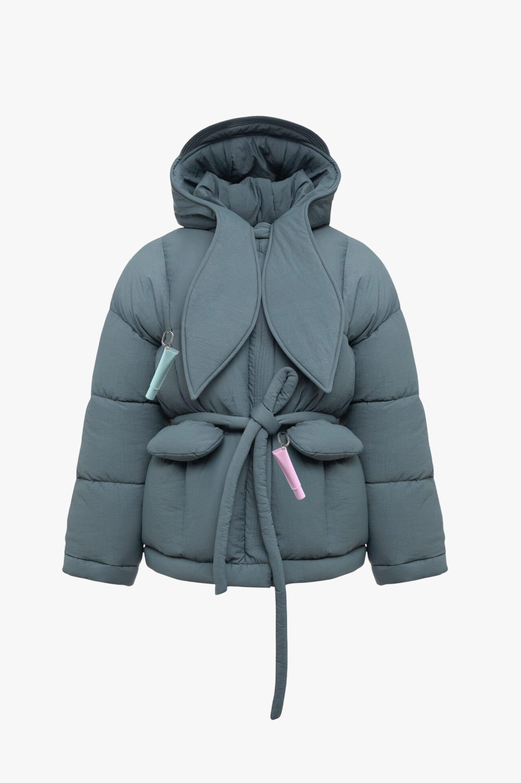 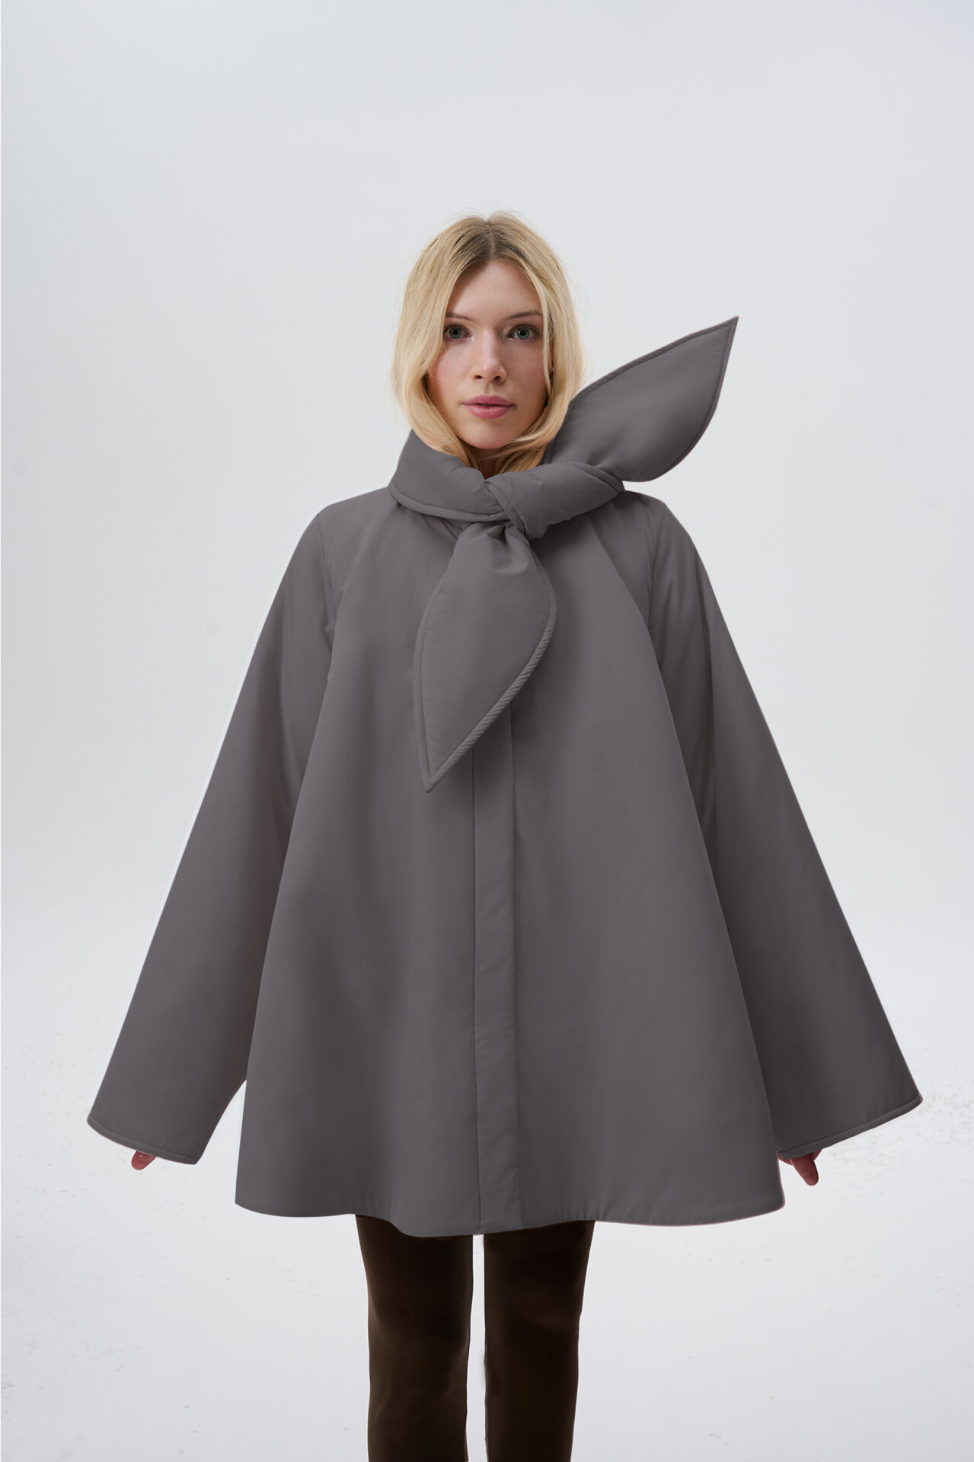 дзвіночок | 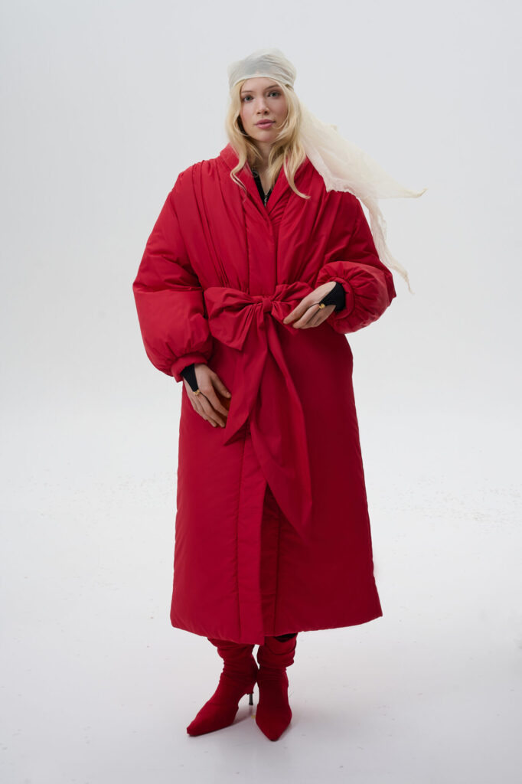 пухокуртка, що прикрашати | 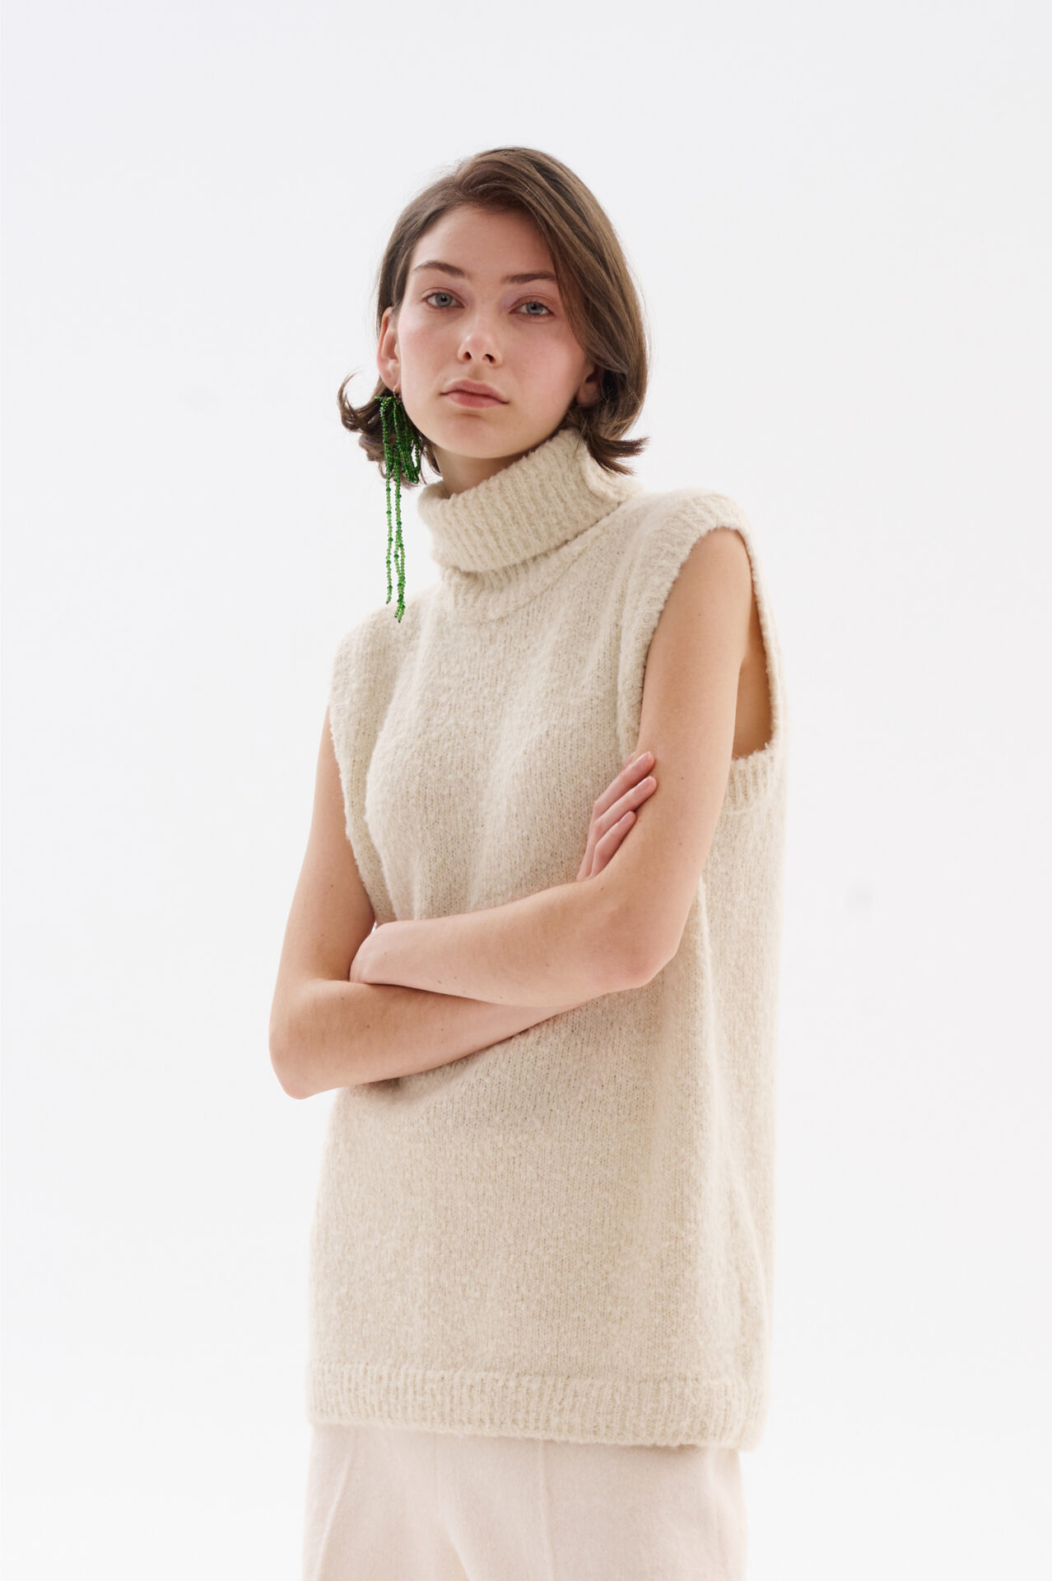 пухо-халат | 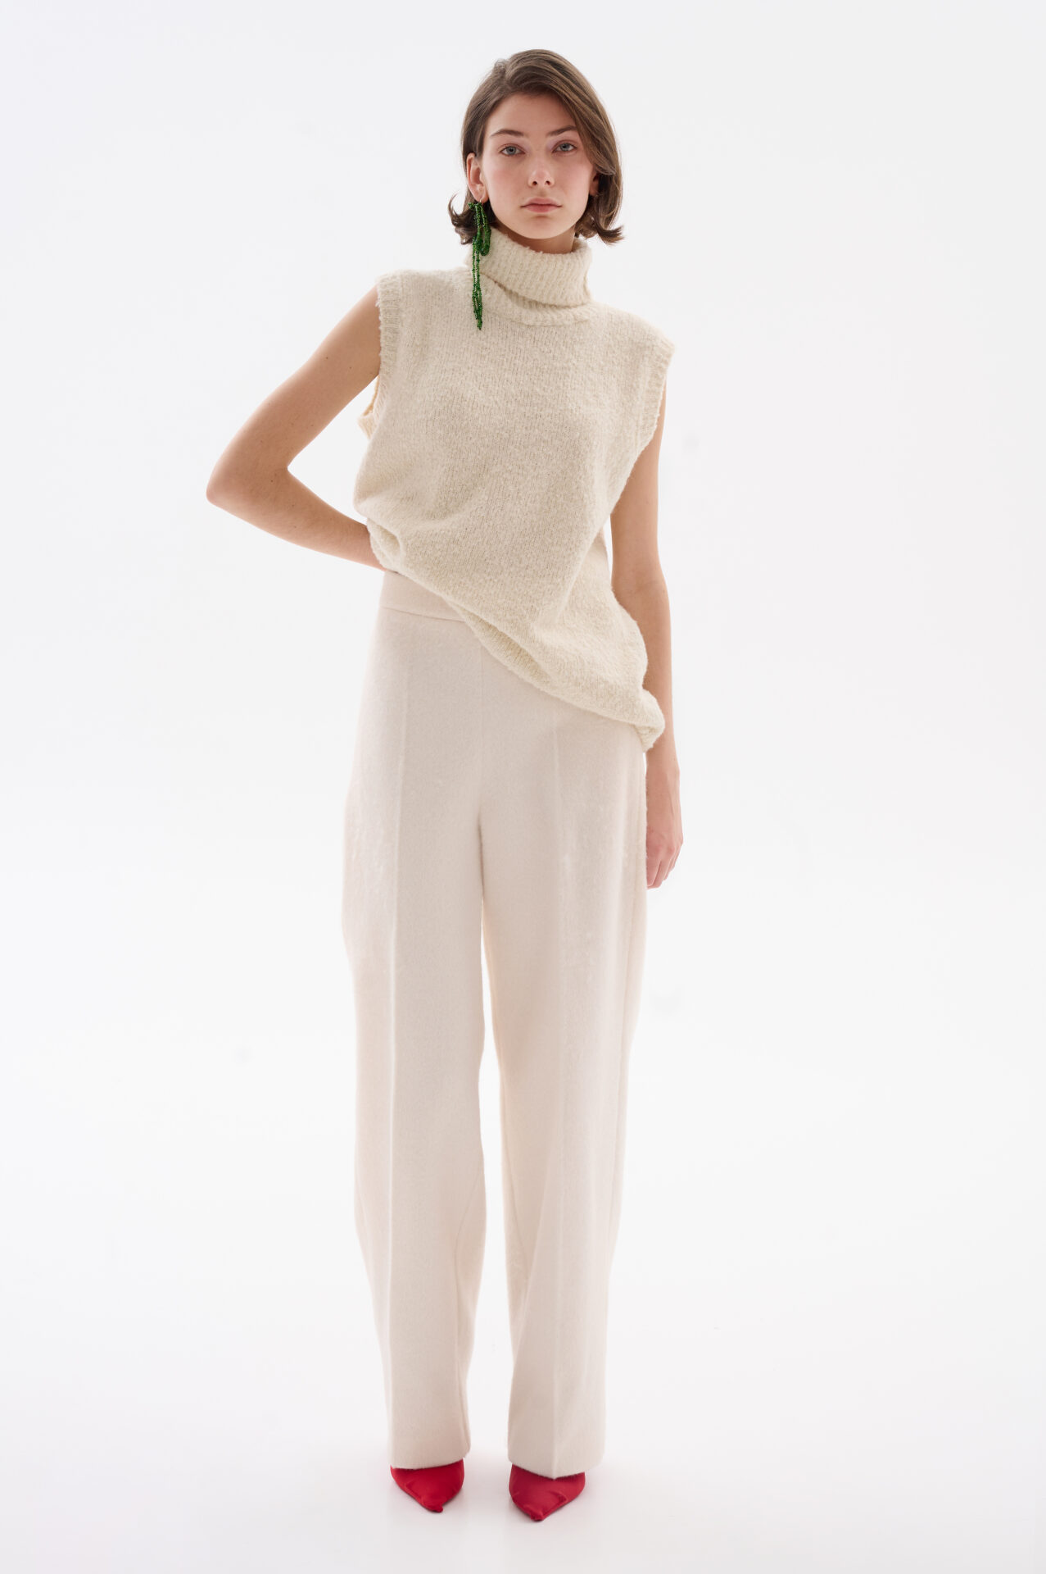 безрукавка | шерстяні штани
Локомотиви |  |  | плюс
сезонні |  |  |  | плюс | плюс | плюс
Супергерої, Statement | плюс
Тест гіпотез |  | плюс
База |  |  | плюс | плс | плюс | плюс
як друга позиція в гардеробі |  | плюс
Акцент і аксесуарна група | плюс
для розширення чеку
основна покупка |  | плюс | плюс | плюс | плюс | плюс
найдорожчі | плюс
прості |  |  |  |  | плюс | плюс
середні |  |  |  | плюс
складні | плюс | плюс | плюс
Content drivers | плюс | плюс
Sales drivers |  |  | плюс | плюс
“Розширювач чеку” |  |  |  |  | плюс | плюс

